2022_02_data
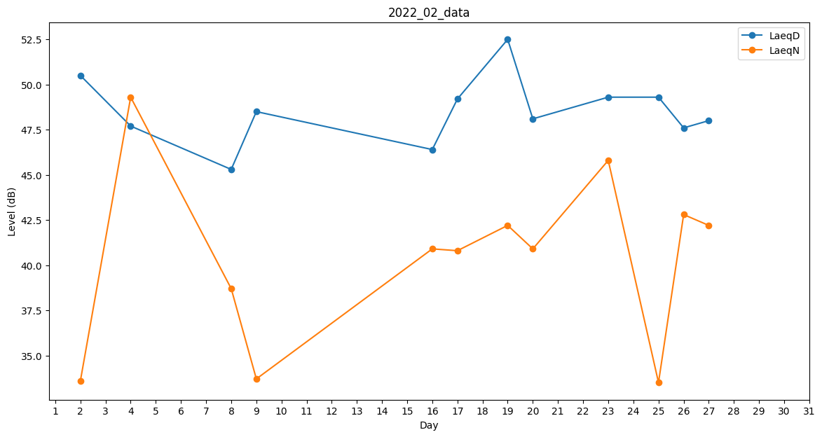
Day | LaeqD | LaeqN
1 | 50.7 | 0
2 | 50.5 | 33.6
3 | 49.5 | 0
4 | 47.7 | 49.3
5 | 50.2 | 0
6 | 45.8 | 0
7 | 51.5 | 0
8 | 45.3 | 38.7
9 | 48.5 | 33.7
10 | 49 | 0
11 | 50.1 | 0
12 | 48.9 | 0
13 | 0 | 0
14 | 0 | 27.8
15 | 43.7 | 0
16 | 46.4 | 40.9
17 | 49.2 | 40.8
18 | 48.3 | 0
19 | 52.5 | 42.2
20 | 48.1 | 40.9
21 | 50.5 | 0
22 | 46.3 | 0
23 | 49.3 | 45.8
24 | 41 | 0
25 | 49.3 | 33.5
26 | 47.6 | 42.8
27 | 48 | 42.2
28 | 42.1 | 0

